FCP展示会・商談会シート
ＦＣＰ展示会・商談会シート |  |  |  |  |  | 記入日 | 2021 |  |  | 年 |  |  |  |  |  | ■ 出展企業紹介

 |  |  |  |  |  |  | 3 | 月 | 19 | 日 |  |  |  |  |  | 出展企業名 |  | 有限会社マルトモ食品

 |  |  |  |  |  |  |  |  |  |  |  | 第３.1版
■ 商品特性と取引条件 |  |  |  |  |  |  |  |  |  |  |  |  |  |  |  | 年間売上高 |  |  |  | 従業員数 （社員○名、パート○名など） | １０人

商品名 | 栃木の米農家が作る焼あゆ押し寿司シリーズ |  |  |  |  |  |  |  |  |  |  |  |  |  |  | 代表者氏名 |  | 羽金 賢作 |  |  | 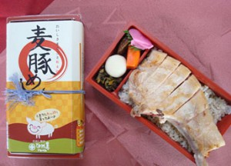 写真

 |  |  |  |  |  |  |  |  |  |  |  |  |  |  |  | メッセージ |  | 創業３５年の仕出し割烹宅配弁当屋です。当社代表の「栃木県をお弁当を通して多くの人に知っていただきたい！！」、その思いを形にしながら栃木県の美味しい食材をお弁当にし、東京などで開催されるイベントに積極的に参加してます。
提供可能時期 （最もおいしい時期を（ ）内に記載） | 通年 |  |  | （通年） | 賞味期限／消費期限 |  |  |  | 賞味期限 |  | 解凍後1日 |  | 消費期限 |  | 解凍後1日

主原料産地 （漁獲場所等） | 栃木県 |  |  |  | JANコード （13桁もしくは８桁）

内容量 | 200g |  |  |  | 希望小売価格 |  |  |  | 税抜 |  | ¥1,355 |  | 税込（切捨） |  | ¥1,463
 |  |  |  |  |  |  |  |  |  |  |  |  | 税率 | 8%
1ケースあたり入数 | 20 |  |  |  | 保存温度帯 |  |  |  | 冷凍 |  |  |  |  |  |  | ホームページ |  | http://www.marutomo-sh.co.jp/

発注リードタイム | 10日 |  |  |  | 販売エリアの制限 |  |  |  | ● 無 ◯ 有→ |  |  |  |  |  |  | 会社所在地 | 〒 | 329-4404 | 栃木市大平町富田２７４０－１

最大・最小ケース納品単位 （◎ケース／日 など単位も記載） | 最大 | 100ケース | 最小 | １ケース | ケースサイズ（重量） |  |  |  | 縦(㌢) × 横(㌢) × 高さ(㌢） |  |  |  |  |  | 重量（㌔） | 工場等所在地 | 〒
 |  |  |  |  |  |  |  |  | 20.0 |  | 65.0 |  | 40.0 |  | 0.5
認証等 （商品・工場・農場等） | □有機JAS □ISO ※ □HACCP ※ □農業生産工程管理(GAP) ※ |  |  |  |  |  |  |  |  |  |  |  |  |  |  | 担当者 |  |  |  | E - m a i l | info@marutomo-sh.co.jp

 | ☑その他(右に記入→) |  | 農商工等連携事業 |  |  |  |  |  |  |  |  |  |  |  |  | T E L |  | 0282-43-7308 |  | F A X | 0282-43-9436
 | ※印のものは、具体的な取得内容を記載 →

ターゲット | 売り先 |  | □外食 ☑中食 ☑商社・卸売 □メーカー ☑スーパーマーケット ☑百貨店 ☑その他小売 ☑ホテル・宴会・レジャー （☑業務用対応可能 ☑ギフト対応可能 ） □その他 （右に記入→） |  |  |  |  |  |  |  |  |  |  |  |  | ■ 生産・製造工程アピールポイント ※農産品の場合は栽培面積・年間収穫量なども記載

 |  |  |  |  |  |  |  |  |  |  |  |  |  |  |  | 冷凍工程には、すべてプロトン冷却器を使用しています。通常、一般的な冷凍庫や瞬間冷凍をうたっている機器では食材の水分が蒸発してしまい、解凍時に風味が落ちる場合がございます。 マルトモ食品の冷却器では、鮎をはじめとする食材の水分を蒸発させずに、水分を保ったまま冷凍ができるので美味しさをそのまま楽しめます。

 | お客様 （性別・年齢層など） |  | 全年齢

利用シーン （利用方法・おすすめレシピ等） | ご家族での行楽やご家庭での食事として。

商品特徴 | 鮎独特の小骨の処理を丁寧に手作業で行い、 お子様からお年寄りまで安心してお召し上がりいただける押し寿司になりました。 すべて栃木県の食材を使用した、栃木の新しい美味。 押し寿司は米をブレンドするほうが作りやすいのですが、あえてブレンド米ではなくコシヒカリ100%にこだわり、水分調整や酢の配合にかなりの手間暇をかけました。ツヤツヤ、モチモチの美味しい味わいをお楽しみいただけます。

 |  |  |  |  |  |  |  |  |  |  |  |  |  |  |  | 写 真
 |  |  |  |  |  |  |  |  |  |  |  |  |  |  |  | 写真 |  |  | 写真 |  | 写真
■ 商品写真

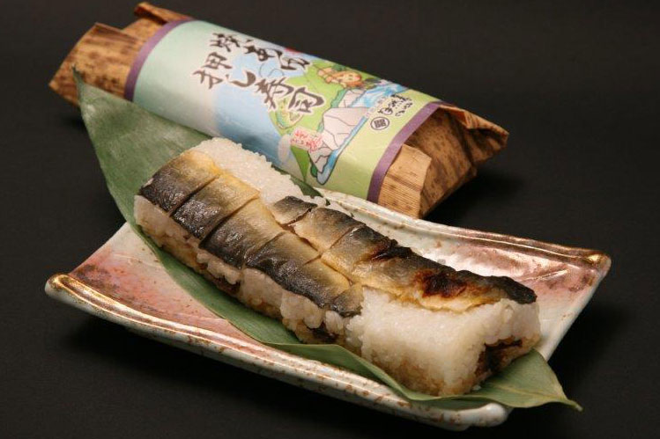 写真 商品の全体がわかる写真を貼付 |  |  |  |  | 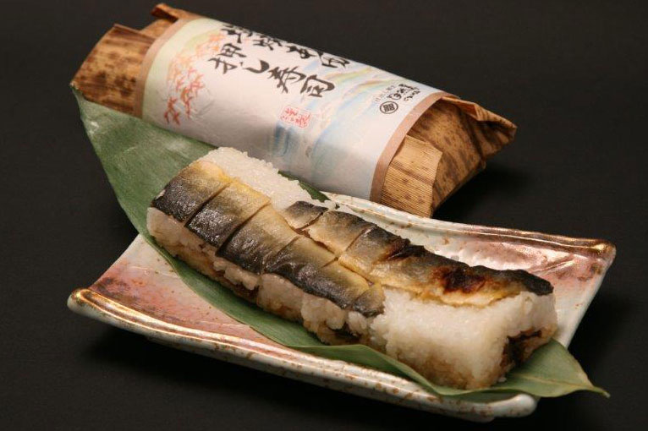 一括表示 （現物の写真を字が読めるように画像で貼付）

 |  |  |  |  |  |  |  |  |  |  |  |  |  |  |  | ■ 品質管理情報

 |  |  |  |  |  |  |  |  |  |  |  |  |  |  |  | 商品検査の有無 |  | ◯ 無 ● 有→具体的に | 定期的に細菌検査を行っております

 |  |  |  |  |  |  |  |  |  |  |  |  |  |  |  | 衛生管理への取組 |  | 生産・製造 工程の管理 | 調理担当者・パック詰め担当者・最終確認者を置き、それぞれ担当者が責任を持ち内容・衛生面など確認をしています。

 |  |  |  |  | ア レ ル ギ ー 表 示 （ 特 定 原 材 料 ） ※使用している項目には☑が入っています。 |  |  |  |  |  |  |  |  |  |  |  |  | 従業員の管理 | 年２回の検体検査を行っています。

 |  |  |  |  | 表示義務有 |  | □えび □かに ☑小麦 □そば □卵 □乳 □落花生
 |  |  |  |  |  |  |  |  |  |  |  |  |  |  |  |  |  | 施設設備の管理 | 工場内の各所に消毒液を設置し、作業中定期的に使用。工場内は毎日流水で床を流し定期的に消毒作業。まな板・包丁は消毒液に毎日使用後付けております
 |  |  |  |  | 表示を奨励 （任意表示） |  | □あわび □いか □いくら □オレンジ □カシューナッツ □キウイフルーツ □牛肉 □くるみ □ごま □さけ □さば ☑大豆 □鶏肉 □バナナ □豚肉 □まつたけ □もも □やまいも □りんご □ゼラチン □アーモンド

 |  |  |  |  |  |  |  |  |  |  |  |  |  |  |  | 危 機 管 理 体 制 |  | 担当者連絡先 | 担当者名または 担当部署名 | 川渕和子 | 連絡先 | 0282-43-7308

 |  |  |  |  | 備考 |  | （当商品以外にアレルゲンを扱っている場合はその旨を記入） |  |  |  |  |  |  |  |  |  |  | 危機管理に関する対応や生産物賠償責任保険(PL保険)の加入など

※今後ＦＣＰ事務局がシート普及拡大のためにセミナー等で掲載内容の紹介を行うことについて 右欄に○をして下さい。（無記入の場合は紹介しません。） |  |  |  |  |  |  |  |  |  |  |  |  |  | 承諾 ・ 拒否 |  | このシートは農林水産省フード・コミュニケーション・プロジェクト（FCP）により、作成されました。詳しくはhttp://www.maff.go.jp/j/shokusan/fcp/index.htmlをご覧下さい。

